Sumário
Cliente | Thiago Henrique Machado | Histórico de Revisões
Projeto | Prod Manage | Data | Atualizado Por | Descrição da Atualização
Elaborado Por | Mateus Felipe dos Santos | 2024-09-17 | Mateus Felipe dos Santos | Conserto dos erros de não voltar para a tela home após cadastrar corte e funcionários, e adicionou mensagem de erro ao aparecer lista vazia.
Revisado Por
Data de Criação | 2024-09-16
Executor dos Testes | Mateus Felipe dos Santos

Cenários OK | 16
Cenários NOK | 0
Cenários não testados | 0

Imagens
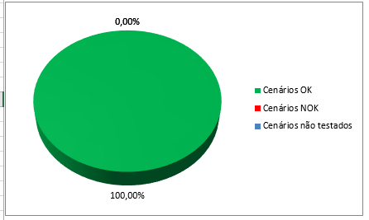
Imagem 01: Resultado dia um
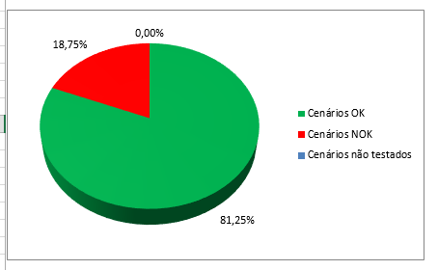

Imagem 02: Resultado dia dois, após conserto de erros

